解析
服务数据分析
【任务要求】
通过对店铺客服的周咨询数据进行处理，完成三名客服咨询成交转化率统计表，并根据咨询成交转化率对三名客服人员的工作给出改善建议

【重要技能点】
图表制作、数据分析能力

【关键操作步骤】
第一题：操作题
操作思路：
第一步：求和各客服人员的周咨询总人数与客服咨询总成交人数。
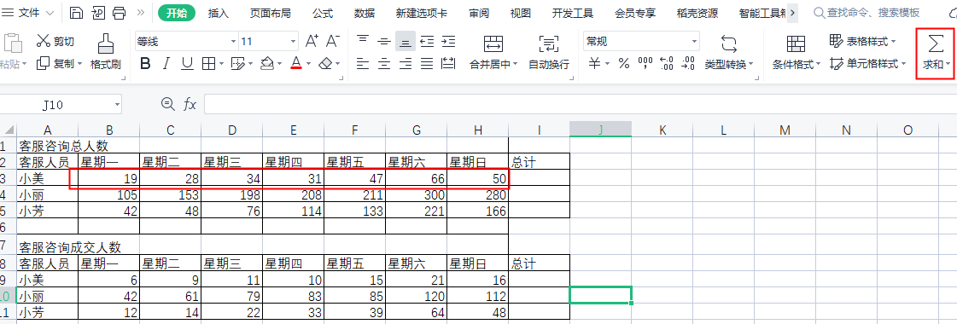

第二步：绘制如下表格，按照要求增加咨询成交总人数与咨询总人数和咨询转化率列。

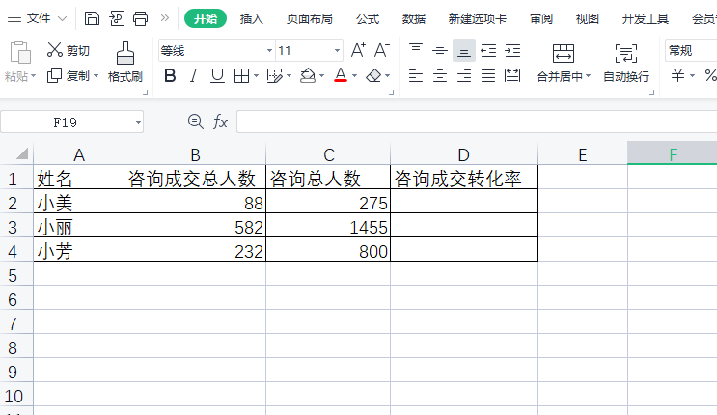

第四题：简答题

第三步：计算咨询转化率，按照公式：咨询转化率=咨询成交总人数/咨询人数
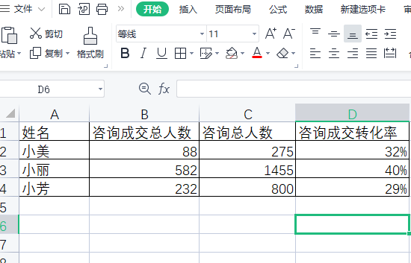

第二题：简答题
通过表格分析小丽员工转化率最高，接待人数也是最多。小丽员工是表现最好员工

